7月 8月 9月
 |  |  |  | 关于未更新8月份食品安全检验检测栏目不合格情况的说明
...
检验项目 | 报告编号 | 判定 结论 | 备注 | 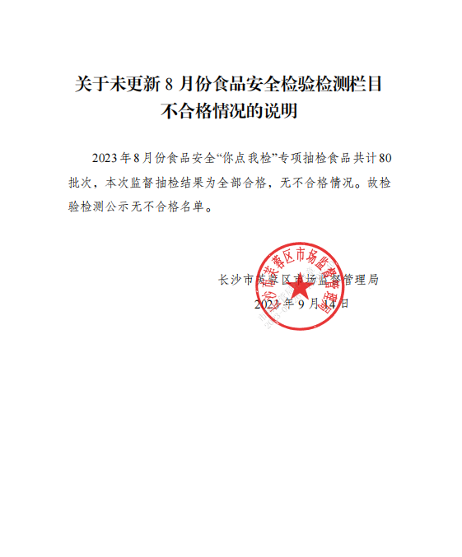
可待因、吗啡 、那可丁、罂粟碱 | FJ2304249 | 合格 | /
可待因、吗啡 、那可丁、罂粟碱 | FJ2304250 | 合格 | /
可待因、吗啡 、那可丁、罂粟碱 | FJ2304251 | 合格 | /
可待因、吗啡 、那可丁、罂粟碱 | FJ2304252 | 合格 | /
可待因、吗啡 、那可丁、罂粟碱 | FJ2304253 | 合格 | /
可待因、吗啡 、那可丁、罂粟碱 | FJ2304254 | 合格 | /
苯甲酸及其钠盐（以苯甲酸计）、山梨酸及其钾盐（以山梨酸计）、甜蜜素（以环己基氨基磺酸计）、脱氢乙酸及其钠盐（以脱氢乙酸计） | FJ2304255 | 合格 | /
苯甲酸及其钠盐（以苯甲酸计）、山梨酸及其钾盐（以山梨酸计）、脱氢乙酸及其钠盐（以脱氢乙酸计） | FJ2304256 | 合格 | /
三聚氰胺、脱氢乙酸及其钠盐（以脱氢乙酸计） | FJ2304257 | 合格 | /
丙酸及其钠盐、钙盐（以丙酸计)、铝的残留量（干样品，以Al计）、糖精钠（以糖精计）、脱氢乙酸及其钠盐（以脱氢乙酸计） | FJ2304277 | 合格 | /
...

